Лист1
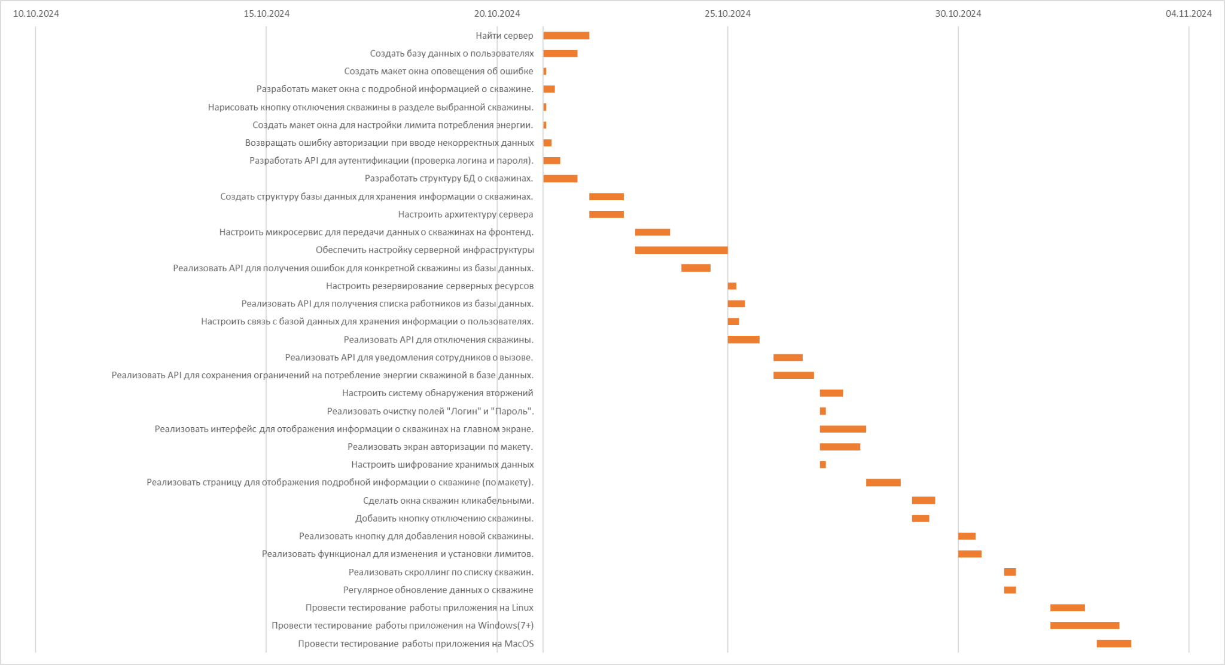
 | Начало | Длительность | Задержка | Конец | РАБОТНИКИ |  |  | РАБОТНИКИ | Руб.
Найти сервер | 2024-10-21 | 8 | 0 | 2024-10-21 | П | 2 недели на проект | Стоимость рабочей команды: | Д | 2142.8
Создать базу данных о пользователях | 2024-10-21 | 6 | 0 | 2024-10-21 | Б2 |  |  | F1 | 16192
Настроить систему обнаружения вторжений | 2024-10-27 | 4 | 1 | 2024-10-27 | И |  |  | F2 | 4048
Настроить резервирование серверных ресурсов | 2024-10-25 | 1.5 | 0 | 2024-10-25 | D |  |  | Б1 | 3571.5
Создать макет окна оповещения об ошибке | 2024-10-21 | 0.5 | 2.5 | 2024-10-21 | Д |  |  | Б2 | 11428.8
Создать структуру базы данных для хранения информации о скважинах. | 2024-10-22 | 6 | 0 | 2024-10-22 | Б3 |  |  | Б3 | 25714.8
Разработать макет окна с подробной информацией о скважине. | 2024-10-21 | 2 | 0 | 2024-10-21 | Д |  |  | Т1 | 5076
Нарисовать кнопку отключения скважины в разделе выбранной скважины. | 2024-10-21 | 0.5 | 2 | 2024-10-21 | Д |  |  | Т2 | 5076
Создать макет окна для настройки лимита потребления энергии. | 2024-10-21 | 0.5 | 3 | 2024-10-21 | Д |  |  | D | 21429.6
Реализовать очистку полей "Логин" и "Пароль". | 2024-10-27 | 1 | 7 | 2024-10-27 | F2 |  |  | И | 4166.5
Реализовать страницу для отображения подробной информации о скважине (по макету). | 2024-10-28 | 6 | 0 | 2024-10-28 | F1 |  |  | П | 79996.8
Реализовать кнопку для добавления новой скважины. | 2024-10-30 | 3 | 0 | 2024-10-30 | F1 |  |  |  | 178842.8
Реализовать интерфейс для отображения информации о скважинах на главном экране. | 2024-10-27 | 8 | 0 | 2024-10-27 | F1
Реализовать экран авторизации по макету. | 2024-10-27 | 7 | 0 | 2024-10-27 | F2
Сделать окна скважин кликабельными. | 2024-10-29 | 4 | 0 | 2024-10-29 | F1
Реализовать скроллинг по списку скважин. | 2024-10-31 | 2 | 0 | 2024-10-31 | F1
Реализовать функционал для изменения и установки лимитов. | 2024-10-30 | 4 | 3 | 2024-10-30 | F1
Добавить кнопку отключению скважины. | 2024-10-29 | 3 | 4 | 2024-10-29 | F1
Реализовать API для уведомления сотрудников о вызове. | 2024-10-26 | 5 | 0 | 2024-10-26 | Б2
Реализовать API для получения ошибок для конкретной скважины из базы данных. | 2024-10-24 | 5 | 0 | 2024-10-24 | Б3
Реализовать API для получения списка работников из базы данных. | 2024-10-25 | 3 | 2 | 2024-10-25 | Б2
Возвращать ошибку авторизации при вводе некорректных данных | 2024-10-21 | 1.5 | 3 | 2024-10-21 | Б1
Настроить микросервис для передачи данных о скважинах на фронтенд. | 2024-10-23 | 6 | 0 | 2024-10-23 | Б3
Разработать API для аутентификации (проверка логина и пароля). | 2024-10-21 | 3 | 0 | 2024-10-21 | Б1
Настроить связь с базой данных для хранения информации о пользователях. | 2024-10-25 | 2 | 0 | 2024-10-25 | Б2
Реализовать API для сохранения ограничений на потребление энергии скважиной в базе данных. | 2024-10-26 | 7 | 0 | 2024-10-26 | Б3
Реализовать API для отключения скважины. | 2024-10-25 | 5.5 | 0 | 2024-10-25 | Б3
Разработать структуру БД о скважинах. | 2024-10-21 | 6 | 0 | 2024-10-21 | Б3
Провести тестирование работы приложения на Linux | 2024-11-01 | 6 | 0 | 2024-11-01 | T2
Настроить архитектуру сервера | 2024-10-22 | 6 | 0 | 2024-10-22 | D
Обеспечить настройку серверной инфраструктуры | 2024-10-23 | 16 | 0 | 2024-10-24 | D
Настроить шифрование хранимых данных | 2024-10-27 | 1 | 0 | 2024-10-27 | И
Регулярное обновление данных о скважине | 2024-10-31 | 2 | 2 | 2024-10-31 | F1
Провести тестирование работы приложения на MacOS | 2024-11-02 | 6 | 0 | 2024-11-02 | T2
Провести тестирование работы приложения на Windows(7+) | 2024-11-01 | 12 | 0 | 2024-11-02 | T1
Бизнес аналитик | 2024-10-21 |  |  | 2024-11-02

